상품제안서
하이브 케어 듀얼필터 공기청정기 | 상품코드: F16007

 |  |  |  |  |  |  | 02-412-0044 | www.easy1.co.kr
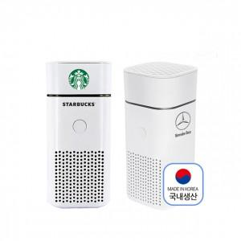

【상세/제작정보】 | 카본필터 + 헤파 H13등급 듀얼 필터로 미세먼지와 냄새 제거를 한번에

【인쇄/포장옵션】 | 레이저, 풀칼라 / 포장지포장

【공급단가】 | 수량 | 30~ | 100~ | 300~ | 500~ | 1,000~
*VAT별도 | 단가 | 25,650원 | 24,700원 | 23,750원 | 22,800원 | 22,230원

【상품 URL】 | https://dev.easy1.co.kr:443/src/goods_detail.php?gdno=16007

